Foglio1
ITALIANO |  |  |  | INGLESE

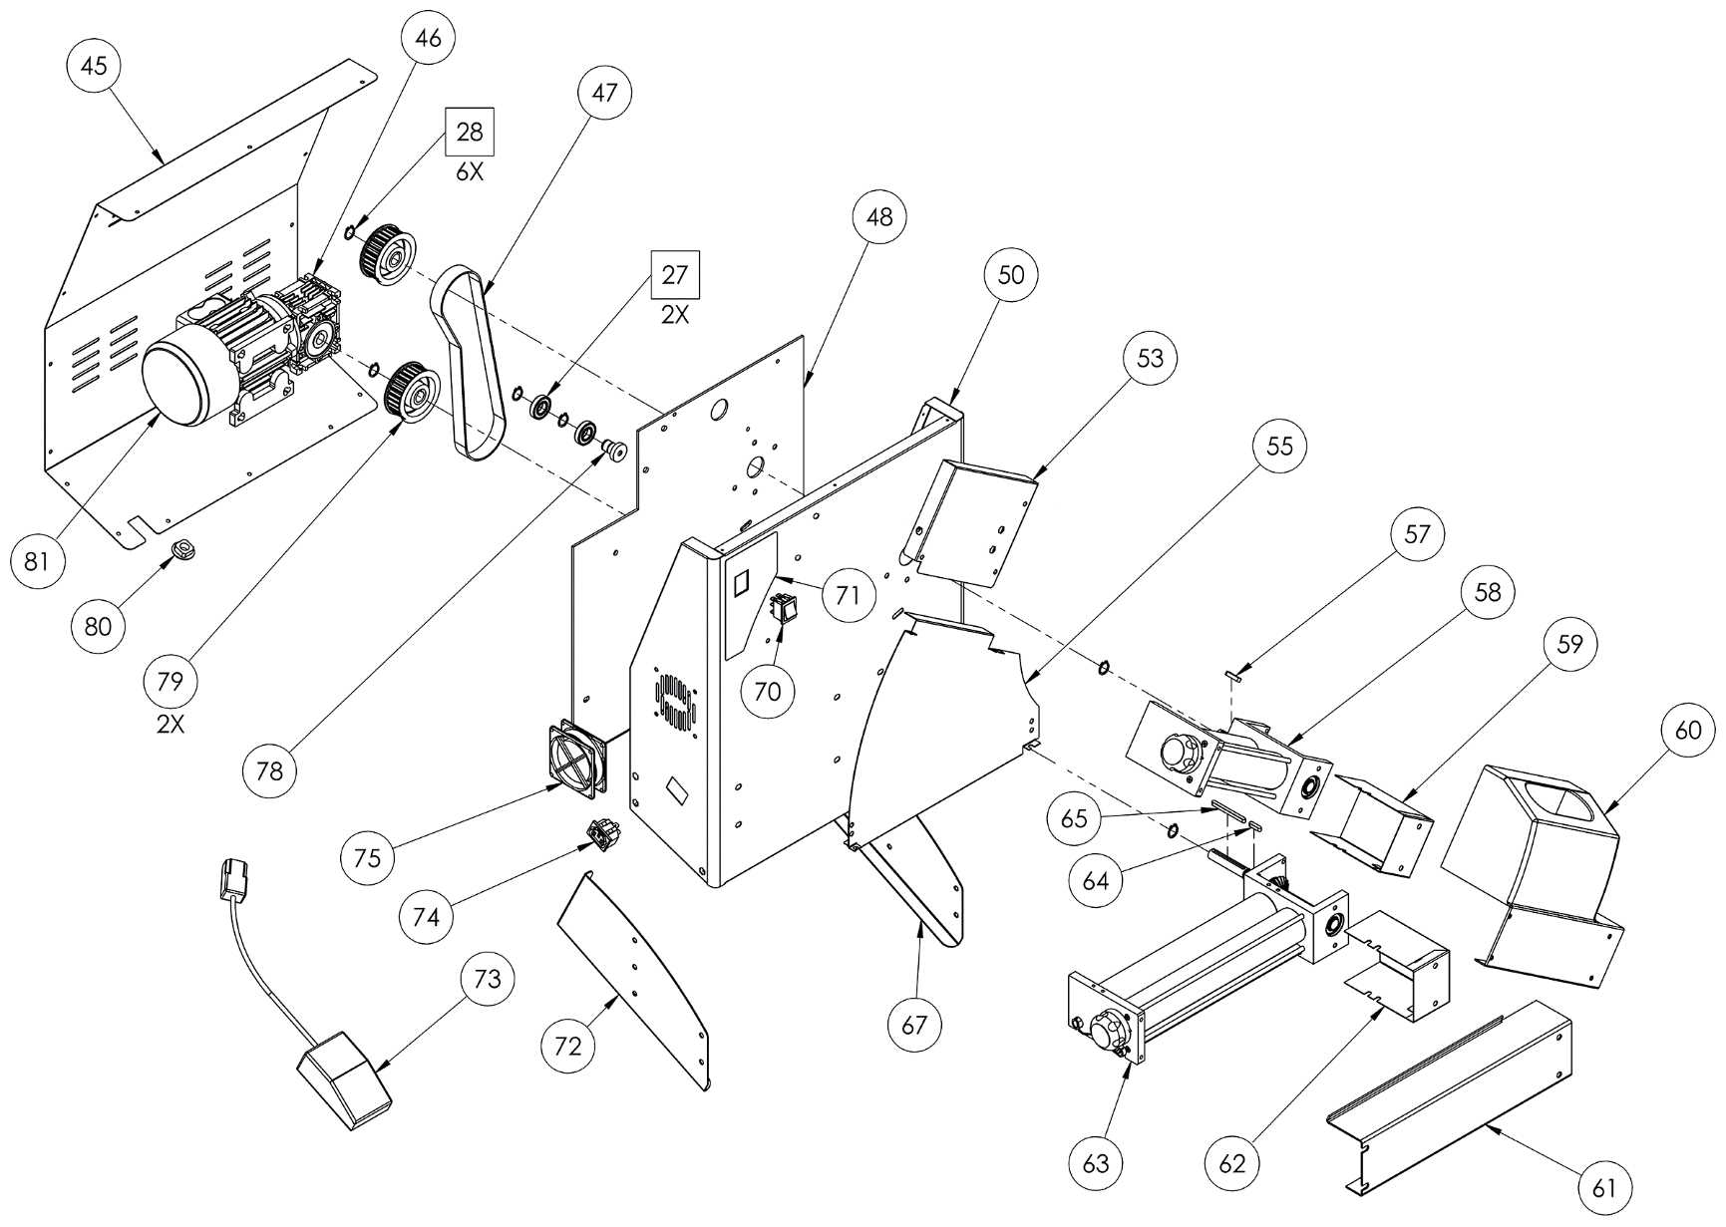
DILAMINATRICE DSA 420 RP NEW |  |  |  | DSA 420 RP NEW ROLLING MACHINE
POS. | ART. | DESCRIZIONE | NET PRICE | POS. | ART. | DESCRIPTION
1 | 5T100001 | TAPPO COPRIFORO | € 1.00 | 1 | 5T100001 | PLUG STRAP
2 | 5S500001 | SEEGER Ø10 UNI 7435 | € 0.50 | 2 | 5S500001 | SEEGER Ø10 UNI 7435
3 | 3P020001 | POMELLO REGOLAZIONE | € 1.50 | 3 | 3P020001 | KNOB CONTROL
5 | 5S510005 | SPINA CILINDRICA 3X14 | € 0.50 | 5 | 5S510005 | CILINDRIC SHEET 3X14
6 | 3S010030 | SUPPORTO RULLI INFERIORE | € 15.00 | 6 | 3S010030 | LOWER ROLLERS SUPPORT
7 | 3S010035 | SUPPORTO RULLI SUPERIORE RP | € 15.00 | 7 | 3S010035 | UPPER ROLLERS SUPPORT
9 | 3A010047 | ALBERO CILINDRICO INFERIORE 420 | € 10.50 | 9 | 3A010047 | LOWER CILINDRIC SHAFT 420
10 | 3A010042 | ALBERO CILINDRICO INFERIORE 310 | € 7.50 | 10 | 3A010042 | LOWER CILINDRIC SHAFT 310
11 | 3R020010 | RASCHIAPASTA POSTERIORE 420 | € 7.50 | 11 | 3R020010 | BACK DOUGH SCRAPER 420
12 | 3R010020 | RULLO CILINDRICO INFERIORE 420 | € 15.00 | 12 | 3R010020 | LOWER CILINDRIC ROLLER 420
13 | 3R010005 | RULLO CILINDRICO SUPERIORE 420 | € 7.50 | 13 | 3R010005 | UPPER CILINDRIC ROLLER 420
17 | 5A010001 | ANELLO ELASTICO | € 1.50 | 17 | 5A010001 | ELASTIC RING
18 | 3A010072 | ALBERO MOTO INFERIORE | € 7.50 | 18 | 3A010072 | LOWER MOTOR SHAFT
19 | 3A010081 | ALBERO MOTO RP | € 5.00 | 19 | 3A010081 | UPPER MOTOR SHAFT RP
20 | 5C030000 | CUSCINETTO KBC 6202 ZZ DSA | € 1.00 | 20 | 5C030000 | KBC 6202 ZZ DSA BEARING
21 | 5L500017 | LINGUETTA UNI 6604-A 5X5X14 | € 0.50 | 21 | 5L500017 | UNI 6604-A 5X5X14 KEY
22 | 5I200005 | INGRANAGGIO MOTRICE | € 5.00 | 22 | 5I200005 | DRIVING GEAR
25 | 3S010006 | SUPPORTO INGRANAGGI INFERIORE | € 30.00 | 25 | 3S010006 | LOWER GEARS SUPPORT
26 | 3S010011 | SUPPORTO INGRANAGGI SUPERIORE RP | € 35.00 | 26 | 3S010011 | UPPER GEARS SUPPORT RP
27 | 5C030007 | CUSCINETTO 16002 2Z | € 1.00 | 27 | 5C030007 | 16002 2Z BEARING
28 | 5S500010 | SEEGER Ø15 UNI 7435 | € 1.00 | 28 | 5S500010 | SEEGER Ø15 UNI 7435
31 | 5G010005 | GIUNTO MASCHIO | € 0.50 | 31 | 5G010005 | MALE COUPLING
32 | 5G010001 | GIUNTO FEMMINA | € 0.50 | 32 | 5G010001 | FEMALE COUPLING
33 | 3R010060 | RULLO ECCENTRICO INFERIORE 420 | € 15.00 | 33 | 3R010060 | LOWER ECCENTRIC ROLLER 420
34 | 3R010055 | RULLO ECCENTRICO 310 RP | € 10.00 | 34 | 3R010055 | UPPER ECCENTRIC ROLLER 310 RP
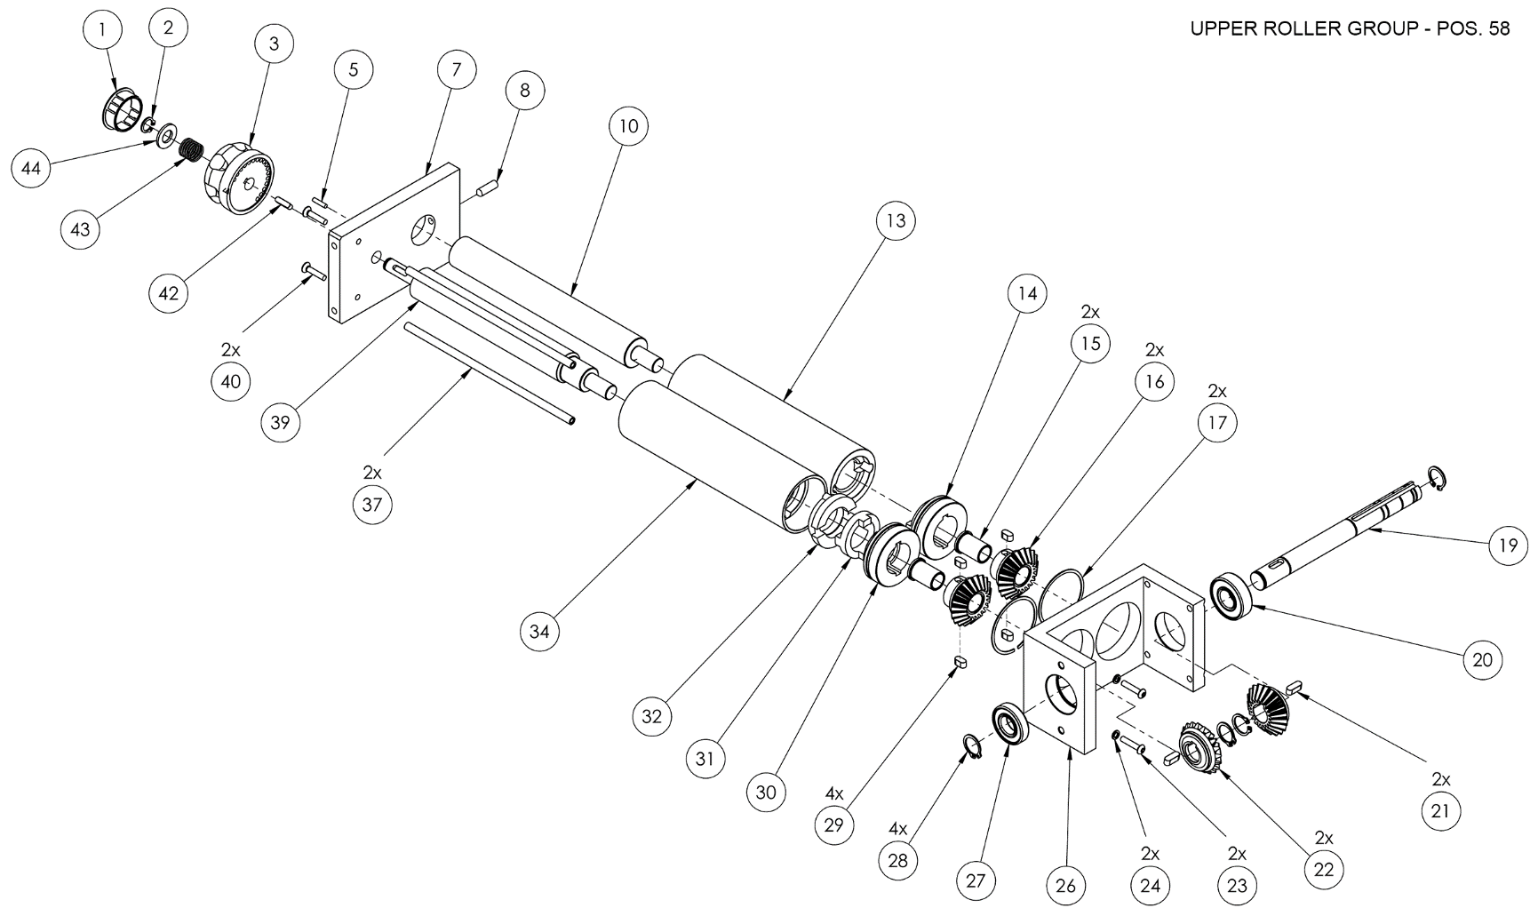
35 | 3R020030 | RASCHIAPASTA ANTERIORE 420 | € 7.50 | 35 | 3R020030 | FRONT DOUGH SCRAPER 420
36 | 3T050025 | TIRANTE INFERIORE 420 | € 5.00 | 36 | 3T050025 | LOWER STAY ROD 420
37 | 3T050035 | TIRANTE INFERIORE 310 | € 5.00 | 37 | 3T050035 | LOWER STAY ROD 310
38 | 3A010016 | ALBERO ECCENTRICO INFERIORE 420 | € 15.00 | 38 | 3A010016 | LOWER ECCENTRIC SHAFT 420
39 | 3A010011 | ALBERO ECCENTRICO INFERIORE 310 | € 15.00 | 39 | 3A010011 | LOWER ECCENTRIC SHAFT 310
41 | 5M500005 | MOLLA RASCHIAPASTA | € 0.50 | 41 | 5M500005 | DOUGH SCRAPER SPRING
42 | 5L500010 | LINGUETTA UNI 6604-A 4X4X15 | € 0.50 | 42 | 5L500010 | UNI 6604-A 4X4X15 KEY
43 | 5M500001 | MOLLA MANOPOLA REGOLAZIONE | € 0.50 | 43 | 5M500001 | KNOB REGULATION SPRING
45 | 4C010008 | CARTER POSTERIORE DSA 420 NEW | € 30.00 | 45 | 4C010008 | BACK COVER DSA 420 NEW
46 | 5R010001 | RIDUTTORE NMRV30 | € 70.00 | 46 | 5R010001 | NMRV30 REDUCER
47 | 5C020015 | CINGHIA DENTATA DILAMINATRICE 420 | € 20.00 | 47 | 5C020015 | 310 ROLL MACHINE BELT
48 | 4P010017 | PIASTRA DSA 420 RP NEW | € 30.00 | 48 | 4P010017 | DSA 420 RP NEW PLATE
50 | 4T010116 | TELAIO DSA 420 RP NEW | € 45.00 | 50 | 4T010116 | DSA 420 RP NEW CHASSIS
53 | 4S010010 | SCIVOLO SUPERIORE DSA 420 RP | € 15.00 | 53 | 4S010010 | DSA 420 RP UPPER SLIDE
55 | 4S010070 | SCIVOLO INFERIORE DSA 420 RP NEW | € 15.00 | 55 | 4S010070 | DSA 420 RP NEW LOWER SLIDE
57 | 5L500020 | LINGUETTA UNI 6604-A 5X5X20 | € 0.50 | 57 | 5L500020 | UNI 6604-A 5X5X20 KEY
58 | 7G010074 | GRUPPO RULLI SUPERIORE 420 RP NEW | € 85.00 | 58 | 7G010074 | 420 RP NEW UPPER ROLLER GROUP
59 | 4C010075 | CARTER PROTEZIONE INGRANAGGI SUP. RP | € 10.00 | 59 | 4C010075 | UPPER PROTECTION GEAR SUPPORT RP
60 | 4P020037 | PROTEZIONE SUPERIORE 420 RP | € 40.00 | 60 | 4P020037 | 420 RP UPPER PROTECTION
61 | 4P020015 | PROTEZIONE INFERIORE 420 | € 15.00 | 61 | 4P020015 | 420 LOWER PROTECTION
62 | 4C010070 | CARTER PROTEZIONE INGRANAGGI | € 7.50 | 62 | 4C010070 | PROTECTION GEAR SUPPORT
63 | 7G010072 | GRUPPO RULLI INFERIORE 420 NEW | € 70.00 | 63 | 7G010072 | 420 NEW LOWER ROLLER GROUP
64 | 5L500020 | LINGUETTA UNI 6604-A 5X5X20 | € 0.50 | 64 | 5L500020 | UNI 6604-A 5X5X20 KEY
65 | 5L500024 | LINGUETTA UNI 6604-A 5X5X60 | € 1.00 | 65 | 5L500024 | UNI 6604-A 5X5X60 KEY
67 | 4P030021 | PIEDE DX DSA 420 NEW | € 7.50 | 67 | 4P030021 | DX FOOT DSA 420 NEW
70 | 5I100001 | INTERRUTTORE | € 2.50 | 70 | 5I100001 | SWITCH
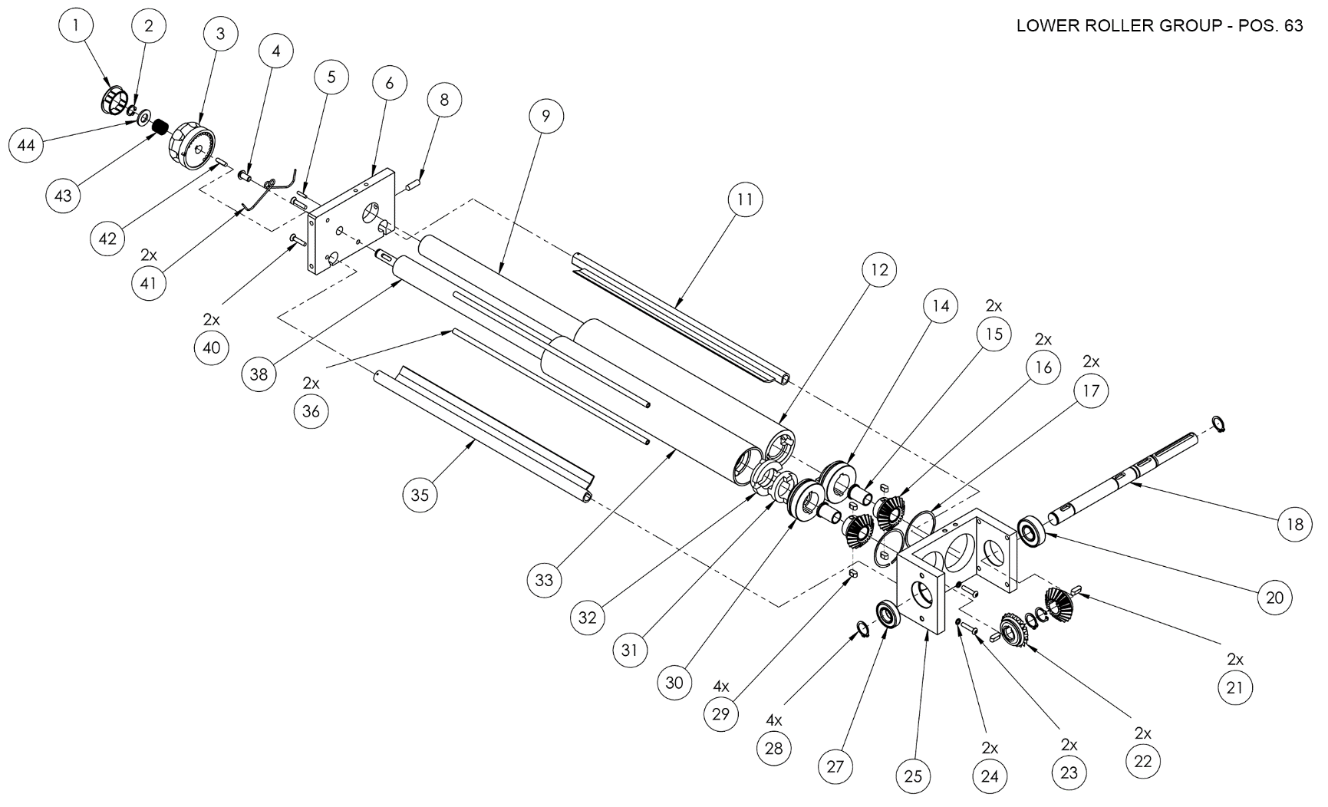
72 | 4P030022 | PIEDE SX DSA 420 NEW | € 7.50 | 72 | 4P030022 | SX FOOT DSA 420 NEW
73 | 5P020001 | PEDALE DILAMINATRICE | € 10.00 | 73 | 5P020001 | PEDAL
74 | 5P200001 | PRESA PEDALE | € 1.50 | 74 | 5P200001 | PEDAL POWER
75 | 5V050005 | VENTOLA 230V | € 10.00 | 75 | 5V050005 | 230V FAN
78 | 3T300010 | TENDICINGHIA DILAMINATRICI | € 2.00 | 78 | 3T300010 | ROLL MACHINE HOLDING BELT
79 | 3P010010 | PULEGGIA DENTATA DILAMINATRICI | € 10.00 | 79 | 3P010010 | ROLL MACHINE PULLEY
80 | 5P100015 | PASSACAVO Ø 6-10,5 | € 10.00 | 80 | 5P100015 | Ø 6-10,5 CABLE PRESS
81 | 5M020010 | MOTORE DILAMINATRICE 0,25KW-230V | € 115.00 | 81 | 5M020010 | ROLL MACHINE MOTOR 0,25KW 230V

 | 7I010002 | INGRANAGGIO CONDOTTO ECCENTRICO COMPLETO | € 15.00 |  | 7I010002 | COMPLETE ECCENTRIC DUCT GEAR
30 | 3I010002 | MOZZO INGRANAGGIO ECCENTRICO | € 1.50 | 30 | 3I010002 | ECCENTRIC GEAR HUB
16 | 5I200006 | INGRANAGGIO CONDOTTO ACCIAIO | € 5.00 | 16 | 5I200006 | STEEL DUCT GEAR
15 | 5B100010 | BOCCOLA | € 1.00 | 15 | 5B100010 | BUSH
29 (2x) | 5L500015 | LINGUETTA UNI 6604-A 5X5X10 | € 2.50 | 29 (2x) | 5L500015 | UNI 6604-A 5X5X10 KEY

 | 7I010001 | INGRANAGGIO CONDOTTO CILINDRICO COMPLETO | € 15.00 |  | 7I010001 | COMPLETE CYLINDRICAL DUCT GEAR
14 | 3I010006 | MOZZO INGRANAGGIO CILINDRICO | € 1.50 | 14 | 3I010006 | CYLINDRICAL GEAR HUB
16 | 5I200006 | INGRANAGGIO CONDOTTO ACCIAIO | € 5.00 | 16 | 5I200006 | STEEL DUCT GEAR
15 | 5B100010 | BOCCOLA | € 1.00 | 15 | 5B100010 | BUSH
29 (2x) | 5L500015 | LINGUETTA UNI 6604-A 5X5X10 | € 2.50 | 29 (2x) | 5L500015 | UNI 6604-A 5X5X10 KEY

